表紙・改定履歴
Webダイレクト販売

画面設計書
プラン選択画面
P0109

© 2020 Sasuke Financial Lab Inc.

変 更 記 録
版数 REV. | 作成更新日 | 変 更 内 容 | 担 当
01 | 2020-08-11 | 初版 | 須永

画面レイアウト
画面レイアウト | システム |  | 画面名 | 画面ID
 | Webダイレクト販売 |  | プラン選択画面 | P0109

A
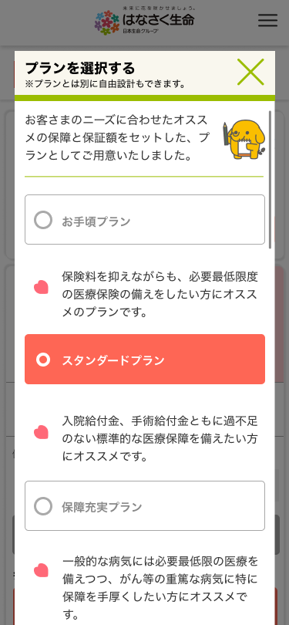
 |  |  |  |  | ※カスタマイズされている場合、下記のように
 |  |  |  |  |  | 表示される。

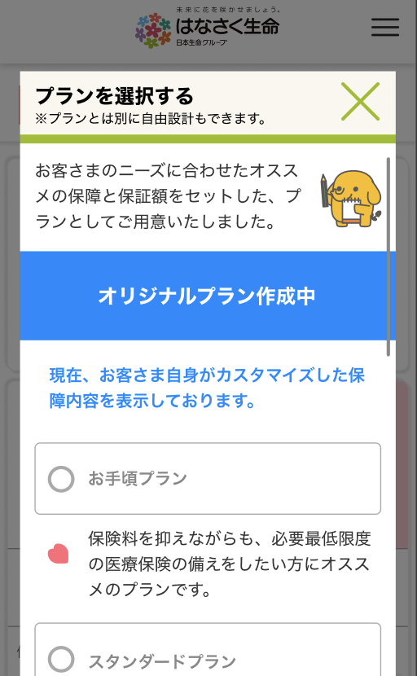
 |  | ・ヘッダー：
 |  | 画面の上部に固定
１
 |  | ・画面内：
 |  | 一定の高さを超える内容が入る場合
 |  | 画面内でスクロール
2

X
追従フッター
G0103.試算結果画面と共通
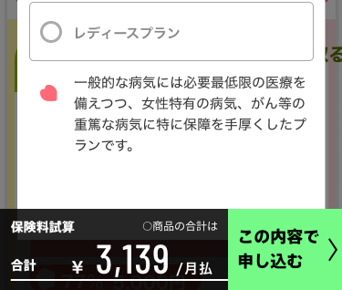

１

